Sheet1
 | Neapbūvētās zemes noma
 | Zemes vienības kadastra apzīmējums | Nosaukums, pagasts | Kopējā z.v. platība, ha | Nomas platība, ha | Lietošanas mērķis | Nomas maksa bez PVN gadā (EUR) | Termiņš, uz kādu slēdz zemes nomas līgumu | Sludinājuma ievietošanas mājaslapā uz 5 dd, datums | Pieteikšanās termiņš līdz … ieskaitot*** | 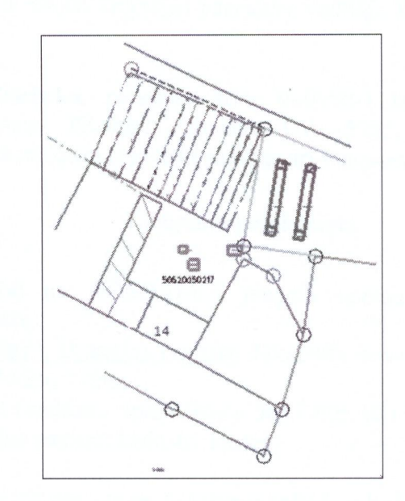
 | 56520050217 | "Dārziņi", Vandāni, Dignājas pagasts, Jēkabpils novads | 1.6000 | 0.09 | personīgā palīgsaimniecība (mazdārziņš) | 12.00 | 3 gadi | 05.09.2025. | 12.09.2025.
 | 56940080277 | "Mazdārziņi", Variešu pagasts | 5.90 | 0.1849 | personīgā palīgsaimniecība | 16.02 | 6 gadi | 05.09.2025. | 12.09.2025. | 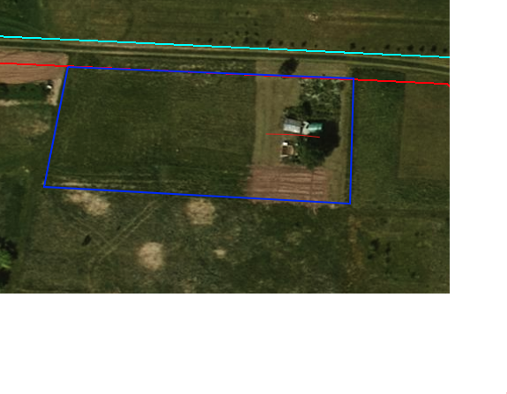
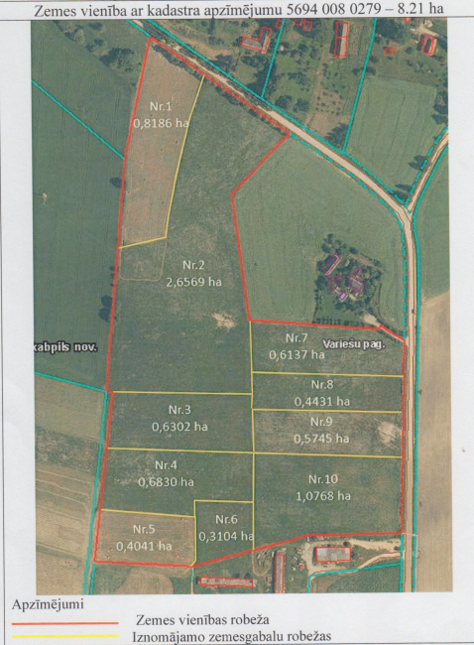
 | 56940080279** | "Ganības", Variešu pagasts | 8.21 | 0,8186 (Nr.1) | lauksaimniecība | 73.67 | 31.12.2028. | 05.09.2025. | 12.09.2025.
 | 56940080279* | "Ganības", Variešu pagasts | 8.21 | 2,6569 (Nr.2) | lauksaimniecība | 239.12 | 31.12.2028. | 05.09.2025. | 12.09.2025.
 | 56940080279* | "Ganības", Variešu pagasts | 8.21 | 0,6302 (Nr.3) | lauksaimniecība | 56.72 | 31.12.2028. | 05.09.2025. | 12.09.2025.
 | 56940080279* | "Ganības", Variešu pagasts | 8.21 | 0,6137 (Nr.7) | lauksaimniecība | 55.23 | 31.12.2028. | 05.09.2025. | 12.09.2025.
 | 56940080279* | "Ganības", Variešu pagasts | 8.21 | 1,0768 (Nr.10) | lauksaimniecība | 96.91 | 31.12.2028. | 05.09.2025. | 12.09.2025.
*Saskaņā Ministru kabineta 2018.gada 19.jūnija noteikumu Nr.350 „Publiskas personas zemes nomas un apbūves tiesības noteikumi”
** Saskaņā ar Jēkabpils novada domes 28.04.2022. noteikumiem “Neapbūvēta zemesgabala nomas tiesību piešķiršanas kārtība Jēkabpils novada pašvaldībā”.
*** Ja pretendentu pieteikšanās termiņā, kas nav īsāks par piecām darbdienām, piesakās vairāki pretendenti, neapbūvēta zemesgabala nomnieku noskaidro rakstiskā vai mutiskā izsolē. Pieteikumus, kas iesniegti pēc norādītā termiņa, neizskata.

